Prueba de muestra grande
Se sabe que el promedio general de la calificacion sobre el conocimineto sobre la aplicación de su preferencia para aprender idiomas es de 68,17 con una desviacion de 20,73. Se toma una muestra de 110 personas, donde se sabe que el promedio es de 68,3 con una desviacion de 19,87. Trabaje con un alfa de 0,05 y pruebe las hipotesis

a) u = 68,17
b) u ≥ 68,17
c) u ≤ 68,17

u=68,17 | d=20,73 | n=110 | x=68,3 | s=19,87 | α=0,05
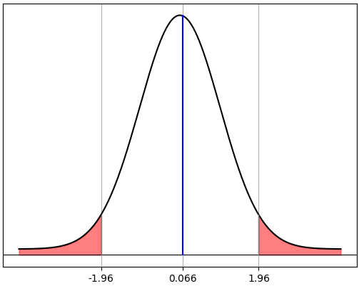
a) u=68,17

1)Ho: u = 68,17
H1: u ≠ 68,17

2) α = 0,05 ->0,95/2 = 0,475 -> ±1,96
$$z=\frac{\overline{x}−μ}{σ/\sqrt{n}}=\frac{68,3−68,17}{20,73/\sqrt{110}}=0,066$$
3)

4)Ho se acepta si -1,96 ≤ z ≤ 1,96

5)Ho se acepta; el promedio general es igual a 68,17
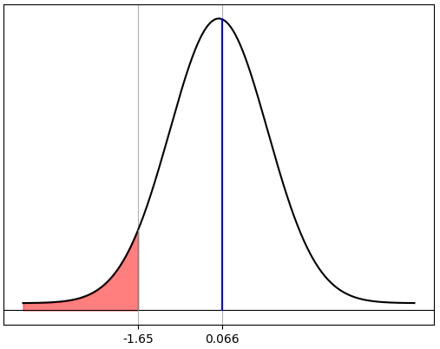

b) u ≥ 68,17

1)Ho: u ≥ 68,17
H1: u<68,17

2) α = 0,05 ->0,5 - 0,05 = 0,4500 -> -1,65

$$z=\frac{\overline{x}−μ}{σ/\sqrt{n}}=\frac{68,3−68,17}{20,73/\sqrt{110}}=0,066$$
3)

4)Ho se acepta si z ≥- 1,65

5)Ho se acepta; el promedio general no es menor a 68,17
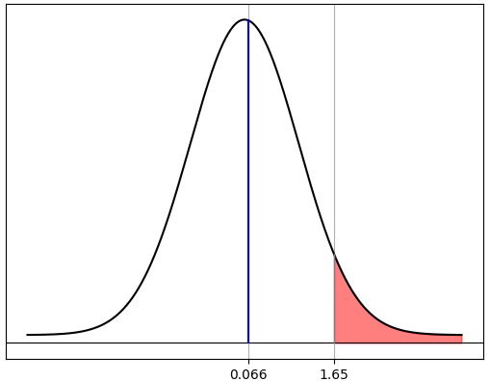
c)u ≤ 68,17

1)Ho:u ≤ 68,17
H1:u > 68,17

2) α = 0,05 ->0,5 - 0,05 = 0,4500 -> 1,65

$$z=\frac{\overline{x}−μ}{σ/\sqrt{n}}=\frac{68,3−68,17}{20,73/\sqrt{110}}=0,066$$
3)

4)Ho se acepta si z ≤ 1,65

5)Ho se acepta; el promedio general no es mayor a 68,17

Prueba de muestra pequeña
Se sabe que el promedio general de la calificacion sobre el conocimineto sobre la aplicación de su preferencia para aprender idiomas es de 68,17 con una desviacion de 20,73. Se toma una muestra de 22 personas, donde se sabe que el promedio es de 68,3 con una desviacion de 19,87. Trabaje con un alfa de 0,05 y pruebe las hipotesis

a) u = 68,17
b) u ≥ 68,17
c) u ≤ 68,17

u=68,17 | d=20,73 | n=22 | x=68,3 | s=19,87 | α=0,05

a) u=68,17

1)Ho: u = 68,17
H1: u ≠ 68,17

2) α = 0,05 ->gl = n - 1 = 22 - 1 = 21 -> ±1,721
$$t=\frac{\overline{x}−μ}{s/\sqrt{n}}=\frac{68,3−68,17}{20,64/\sqrt{22}}=0,55$$
3)

4)Ho se acepta si -1,721 ≤ t ≤ 1,721

5)Ho se acepta; el promedio general es igual a 68,17

b) u ≥ 68,17

1)Ho: u ≥ 68,17
H1: u<68,17

2) α = 0,05 ->gl = n - 1 = 22 - 1 = 21 -> -1,323

$$t=\frac{\overline{x}−μ}{s/\sqrt{n}}=\frac{68,3−68,17}{20,64/\sqrt{22}}=0,55$$
3)

4)Ho se acepta si t ≥- 1,323

5)Ho se acepta; el promedio general no es menor a 68,17

c)u ≤ 68,17
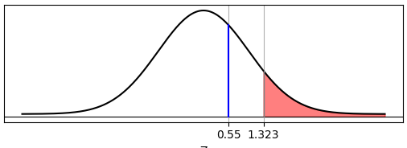
1)Ho:u ≤ 68,17
H1:u > 68,17

2) α = 0,05 ->0,5 - 0,05 = 0,4500 -> 1,323

$$t=\frac{\overline{x}−μ}{s/\sqrt{n}}=\frac{68,3−68,17}{20,64/\sqrt{22}}=0,55$$
3)

4)Ho se acepta si t ≤ 1,323

5)Ho se acepta; el promedio general no es mayor a 68,17

Prueba de proporcion
Se sabe que el promedio general de la calificacion sobre el conocimineto sobre la aplicación de su preferencia para aprender idiomas es de 68,17 con una desviacion de 20,73. Se toma una muestra de 110 personas, donde se sabe que el promedio es de 68,3 con una desviacion de 19,87. Trabaje con un alfa de 0,10 y pruebe las hipotesis

a) π = 0,95
b) π < 0,95
c) π > 0,95
$$p=\frac{x}{n}=\frac{68}{110}=0,68$$

x=68 | n=110
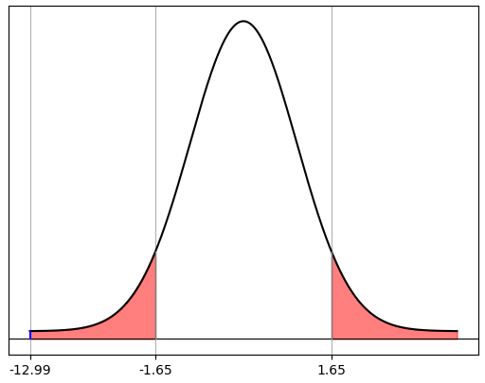
a) π=0,95

1)Ho: π = 0,95
H1: π ≠ 0,95

2) α = 0,10 ->0,90/2 = 0,4500 -> ±1,65
$$z=\frac{p−π}{\sqrt{{π(1−π)}/n}}=\frac{0,68−0,95}{\sqrt{{0,95(0,05)}/{110}}}=−12,99$$
3)

4)Ho se acepta si -1,65 ≤ z ≤ 1,65

5)Ho se rechaza; la proporcion general no es igual a 95%

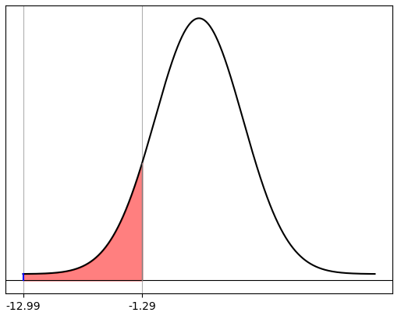
6)p = ( 0,5 - 0,4990 ) * 2 = 0,002 = 0,2%

b) π < 0,95

1)Ho: π ≥ 0,95
H1: π < 0,95

2) α = 0,10 ->0,5 - 0,1 = 0,4000 -> -1,29

$$z=\frac{p−π}{\sqrt{{π(1−π)}/n}}=\frac{0,68−0,95}{\sqrt{{0,95(0,05)}/{110}}}=−12,99$$
3)

4)Ho se acepta si z ≥- 1,29

5)Ho se rechaza; el proprocion general es menor a 95%

6)p = 0,5 - 0,4990 = 0,001 = 0,0%
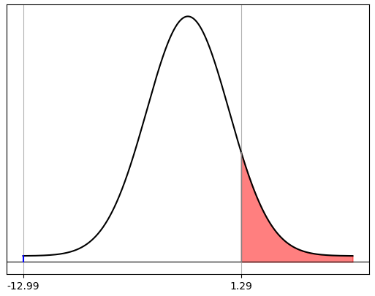

c) π > 0,95

1)Ho: π ≤ 0,95
H1: π > 0,95

2) α = 0,10 ->0,5 - 0,1 = 0,4000 -> 1,29

$$z=\frac{p−π}{\sqrt{{π(1−π)}/n}}=\frac{0,68−0,95}{\sqrt{{0,95(0,05)}/{110}}}=−12,99$$
3)

4)Ho se acepta si z ≤ 1,29

5)Ho se acepta; el proporcion general no es mayor a 95%

Prueba de 2 muestra grande
Se tiene una muestra de 40 estudiantes de la carrera de Electronica de lo que se sabe el promedio es de 70,8 con una desviacion de 20,53, tambien se tiene una muestra de 80 estudiantes de la carrera de TICS de lo que se sabe el promedio es de 67,06 con una desviacion de 19,06, trabaje con un alfa de 0,10 y pruebe las hipotesis:

a) u1 = u2
b) u1 ≥ u2
c) u1 ≤ u2

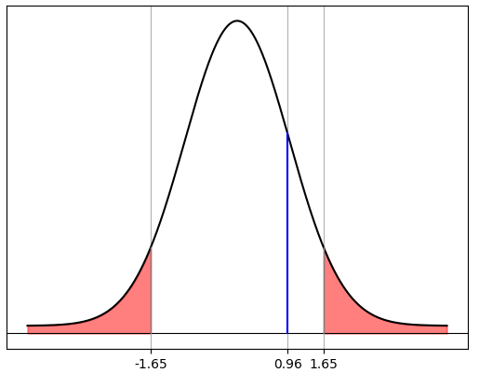
n1=40 | x1=70,8 | d1=20,53 | α=0,10
n2=80 | x2=67,06 | d2=19,06

a) u1 = u2

1)Ho: u1 = u2
H1: u1 ≠ u2

2) α = 0,10 ->0,90/2 = 0,4500 -> ±1,65
$$z=\frac{\overline{x_{1}}−\overline{x_{2}}}{\sqrt{\frac{{σ_{1}}^{2}}{n_{1}}+\frac{{σ_{2}}^{2}}{n_{2}}}}=\frac{70,8−67,06}{\sqrt{\frac{{20,52}^{2}}{40}+\frac{{19,06}^{2}}{80}}}=0,96$$
3)

4)Ho se acepta si -1,65 ≤ z ≤ 1,65

5)Ho se acepta; el promedio general de los estudiantes de Electronica es igual al promedio general de los estudiantes de TICS
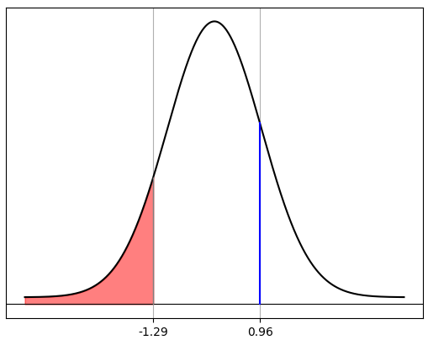

b) u1 ≥ u2

1)Ho: u1 ≥ u2
H1: u1 < u2

2) α = 0,10 ->0,5 - 0,1 = 0,4000 -> -1,29

$$z=\frac{\overline{x_{1}}−\overline{x_{2}}}{\sqrt{\frac{{σ_{1}}^{2}}{n_{1}}+\frac{{σ_{2}}^{2}}{n_{2}}}}=\frac{70,8−67,06}{\sqrt{\frac{{20,52}^{2}}{40}+\frac{{19,06}^{2}}{80}}}=0,96$$
3)

4)Ho se acepta si z ≥- 1,29

5)Ho se acepta; el promedio general de los estudiantes de Electronica no es menor al promedio general de los estudiantes de TICS
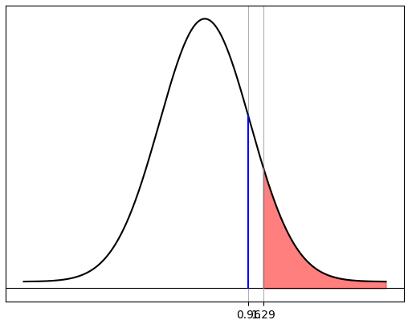
c) u1 ≤ u2

1)Ho:u1 ≤ u2
H1:u1 > u2

2) α = 0,10 ->0,5 - 0,1 = 0,4000 -> 1,29

$$z=\frac{\overline{x_{1}}−\overline{x_{2}}}{\sqrt{\frac{{σ_{1}}^{2}}{n_{1}}+\frac{{σ_{2}}^{2}}{n_{2}}}}=\frac{70,8−67,06}{\sqrt{\frac{{20,52}^{2}}{40}+\frac{{19,06}^{2}}{80}}}=0,96$$
3)

4)Ho se acepta si z ≤ 1,29

5)Ho se acepta; el promedio general de los estudiantes de Electronica no es mayor al promedio general de los estudiantes de TICS

Prueba de 2 muestra pequeña ind
Se tiene una muestra de 4 estudiantes de la carrera de Electronica de lo que se sabe el promedio es de 77,5 con una desviacion de 11,9, tambien se tiene una muestra de 7 estudiantes de la carrera de TICS de lo que se sabe el promedio es de 72,14 con una desviacion de 12,2, trabaje con un alfa de 0,05 y pruebe las hipotesis:

a) u1 = u2
b) u1 ≥ u2
c) u1 ≤ u2

n1=4 | x1=77,5 | s1=11,9 | α=0,05
n2=80 | x2=72,14 | s2=12,2

a) u1 = u2

1)Ho: u1 = u2
H1: u1 ≠ u2

2) α = 0,05 ->gl = 4 + 7 - 2 = 9 = 21 -> ±2,262
$${s_{p}}^{2}=\frac{\left(n_{1}−1\right){s_{1}}^{2}+(n_{2}−1){s_{2}}^{2}}{n_{1}+n_{2}−2}=\frac{\left(4−1\right){11,9}^{2}+(7−1){12,2}^{2}}{4+7−2}=146,43$$
3)

$$t=\frac{\overline{x_{1}}−\overline{x_{2}}}{\sqrt{{s_{p}}^{2}\left(\frac{1}{n_{1}}+\frac{1}{n_{2}}\right)}}=\frac{77,5−72,14}{\sqrt{146,43\left(\frac{1}{4}+\frac{1}{7}\right)}}=0,71$$

4)Ho se acepta si -2,262 ≤ t ≤ 2,262

5)Ho se acepta; el promedio de los estudiantes de Electronica es igual al promedio de los estudiantes de TICS

b) u1 ≥ u2

1)Ho: u1 ≥ u2
H1: u1 < u2

2) α = 0,05 -> gl = 4 + 7 - 2 = 9 = 21 -> -1,833

$${s_{p}}^{2}=\frac{\left(n_{1}−1\right){s_{1}}^{2}+(n_{2}−1){s_{2}}^{2}}{n_{1}+n_{2}−2}=\frac{\left(4−1\right){11,9}^{2}+(7−1){12,2}^{2}}{4+7−2}=146,43$$
3)

$$t=\frac{\overline{x_{1}}−\overline{x_{2}}}{\sqrt{{s_{p}}^{2}\left(\frac{1}{n_{1}}+\frac{1}{n_{2}}\right)}}=\frac{77,5−72,14}{\sqrt{146,43\left(\frac{1}{4}+\frac{1}{7}\right)}}=0,71$$

4)Ho se acepta si t ≥ -1,833

5)Ho se acepta; el promedio de los estudiantes de Electronica no es menor al promedio de los estudiantes de TICS

c )u1 ≤ u2

1)Ho:u1 ≤ u2
H1:u1 > u2

2) α = 0,05 -> gl = 4 + 7 - 2 = 9 = 21 -> 1,833

$${s_{p}}^{2}=\frac{\left(n_{1}−1\right){s_{1}}^{2}+(n_{2}−1){s_{2}}^{2}}{n_{1}+n_{2}−2}=\frac{\left(4−1\right){11,9}^{2}+(7−1){12,2}^{2}}{4+7−2}=146,43$$
3)

$$t=\frac{\overline{x_{1}}−\overline{x_{2}}}{\sqrt{{s_{p}}^{2}\left(\frac{1}{n_{1}}+\frac{1}{n_{2}}\right)}}=\frac{77,5−72,14}{\sqrt{146,43\left(\frac{1}{4}+\frac{1}{7}\right)}}=0,71$$

4)Ho se acepta si t ≤ 1,833

5)Ho se acepta; el promedio de los estudiantes de Electronica no es mayor al promedio de los estudiantes de TICS

Prueba de 2 muestra pequeña dep
$$\overline{d}=\frac{Σd}{n}=\frac{156}{13}=12$$
 | Antes | Despues | d | d2
1 | 20 | 80 | -60 | 3600
2 | 80 | 30 | 50 | 2500
3 | 25 | 75 | -50 | 2500
4 | 87 | 80 | 7 | 49
5 | 80 | 88 | -8 | 64
6 | 70 | 60 | 10 | 100
$$s_{d}=\sqrt{\frac{Σd^{2}−{(Σd)^{2}}/n}{n−1}}=\sqrt{\frac{19182−{(156)^{2}}/{13}}{12}}=37,98$$
7 | 90 | 50 | 40 | 1600
8 | 85 | 50 | 35 | 1225
9 | 80 | 50 | 30 | 900
10 | 60 | 60 | 0 | 0
11 | 60 | 50 | 10 | 100
12 | 100 | 20 | 80 | 6400
13 | 79 | 67 | 12 | 144
 |  | Sumatoria | 156 | 19182

a) ud = 0
b) ud ≥ 0 |  | α=0,05
c) ud ≤ 0

a) ud = 0

1)Ho: ud = 0
H1: ud ≠ 0

2) α = 0,05 ->gl = 13 - 1 = 12 -> ±2,179

$$t=\frac{\overline{d}}{{s_{d}}/{\sqrt{n}}}=\frac{12}{{37,98}/{\sqrt{13}}}=1,13$$
3)

4)Ho se acepta si -2,179 ≤ t ≤ 2,179

5)Ho se acepta; el promedio de las diferencias es igual a 0

b) ud ≥ 0

1)Ho: ud ≥ 0
H1: ud < 0

2) α = 0,05 ->gl = 13 - 1 = 12 -> -1,782

$$t=\frac{\overline{d}}{{s_{d}}/{\sqrt{n}}}=\frac{12}{{37,98}/{\sqrt{13}}}=1,13$$
3)

4)Ho se acepta si t ≥- 1,782

5)Ho se acepta; el promedio de las diferencias no es menor a 0

c)ud ≤ 0

1)Ho:ud ≤ 0
H1:ud > 0

2) α = 0,05 ->gl = 13 - 1 = 12 -> 1,782

$$t=\frac{\overline{d}}{{s_{d}}/{\sqrt{n}}}=\frac{12}{{37,98}/{\sqrt{13}}}=1,13$$
3)

4)Ho se acepta si t ≤ 1,782

5)Ho se acepta; el promedio de las diferencias no es mayor a 0

Prueba de 2 proporcion
Se sabe que un grupo de estudiantes de Electronica de 50, 18 estudiantes tienen una calificacion de mas de 80 puntos sobre el conocimiento de las aplicaciones de su preferencia para aprender idiomas, de otro grupo de estudiantes de TICS de 55, 30 estudiantes tienen una clalificacion de mas de 80, trabaje con un alfa de 0,01

$$p1=\frac{x}{n}=\frac{18}{50}=0,36$$
a) π1 = π2
b) π1 < π2
c) π1 > π2

$$p2=\frac{x}{n}=\frac{30}{55}=0,55$$
x1=18 | n1=50
x2=20 | n2=55
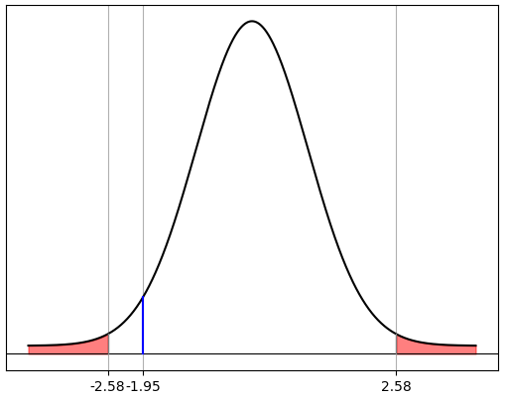
a) π1 = π2

1)Ho: π = 0,95
H1: π ≠ 0,95

2) α = 0,01 ->0,99/2 = 0,4950 -> ±2,58

$$p_{c}=\frac{x_{1}+x_{2}}{n_{1}+n_{2}}=\frac{18+30}{50+55}=0,46$$
3)

$$z=\frac{p_{1}−p_{2}}{\sqrt{\frac{p_{c}(1−p_{c})}{n_{1}}+\frac{p_{c}(1−p_{c})}{n_{2}}}}=\frac{0,36−0,55}{\sqrt{\frac{0,46(1−0,46)}{50}+\frac{0,46(1−0,46)}{55}}}=−1,95$$

4)Ho se acepta si -2,58 ≤ z ≤ 2,58

5)Ho se acepta; la proporcion de los estudiantes de Electronica es igual a la proporcion de los estudiantes de TICS

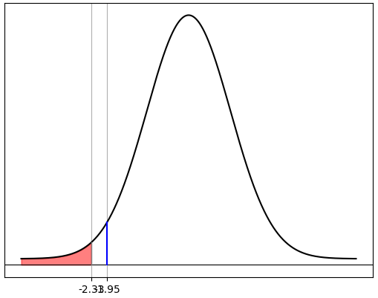
b) π1 < π2

1)Ho: π1 ≥ π2
H1: π1 < π2

2) α = 0,01 ->0,5 - 0,01 = 0,4900 -> -2,33

$$p_{c}=\frac{x_{1}+x_{2}}{n_{1}+n_{2}}=\frac{18+30}{50+55}=0,46$$
3)

$$z=\frac{p_{1}−p_{2}}{\sqrt{\frac{p_{c}(1−p_{c})}{n_{1}}+\frac{p_{c}(1−p_{c})}{n_{2}}}}=\frac{0,36−0,55}{\sqrt{\frac{0,46(1−0,46)}{50}+\frac{0,46(1−0,46)}{55}}}=−1,95$$

4)Ho se acepta si z ≥- 2,33

5)Ho se acepta; la proporcion de los estudiantes de Electronica no es menor a la proporcion de los estudiantes de TICS
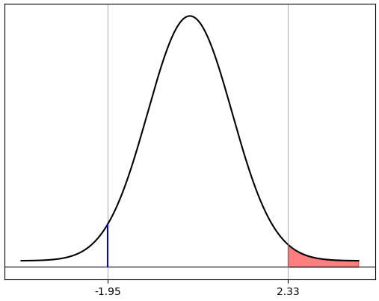
c) π1 > π2

1)Ho: π1 ≤ π2
H1: π1 > π2

2) α = 0,01 ->0,5 - 0,01 = 0,4900 -> 2,33

$$p_{c}=\frac{x_{1}+x_{2}}{n_{1}+n_{2}}=\frac{18+30}{50+55}=0,46$$
3)

$$z=\frac{p_{1}−p_{2}}{\sqrt{\frac{p_{c}(1−p_{c})}{n_{1}}+\frac{p_{c}(1−p_{c})}{n_{2}}}}=\frac{0,36−0,55}{\sqrt{\frac{0,46(1−0,46)}{50}+\frac{0,46(1−0,46)}{55}}}=−1,95$$

4)Ho se acepta si z ≤ 2,33

5)Ho se acepta; la proporcion de los estudiantes de Electronica no es mayor a la proporcion de los estudiantes de TICS

